상품제안서
스탠리 고 진공 텀블러 473ml 해머튼 그린 스타벅스 리유저블 핫컵 콜드컵 텀블러 선물세트 | 상품코드: F24044

 |  |  |  |  |  |  | 02-412-0044 | www.easy1.co.kr
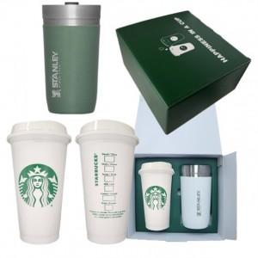

【상세/제작정보】 | 스타벅스 친환경 젓병소재 텀블러(BPA FREE) / 18/8 스테인리스 스틸

【인쇄/포장옵션】 | 레이저 / 포장불가능

【공급단가】 | 수량 | 50~ | 100~ | 500~ | 1,000~ | 2,000~
*VAT별도 | 단가 | 48,870원 | 47,250원 | 45,620원 | 44,000원 | 43,020원

【상품 URL】 | https://dev.easy1.co.kr:443/src/goods_detail.php?gdno=24044

